모드
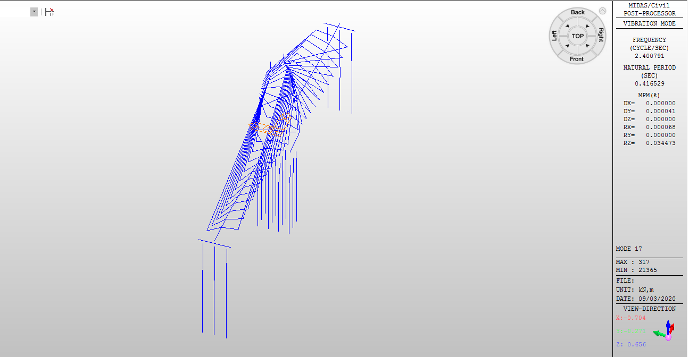
Mode 1 (1차 휨모드)
fh =0.3425Hz | T1 = 2.9197sec
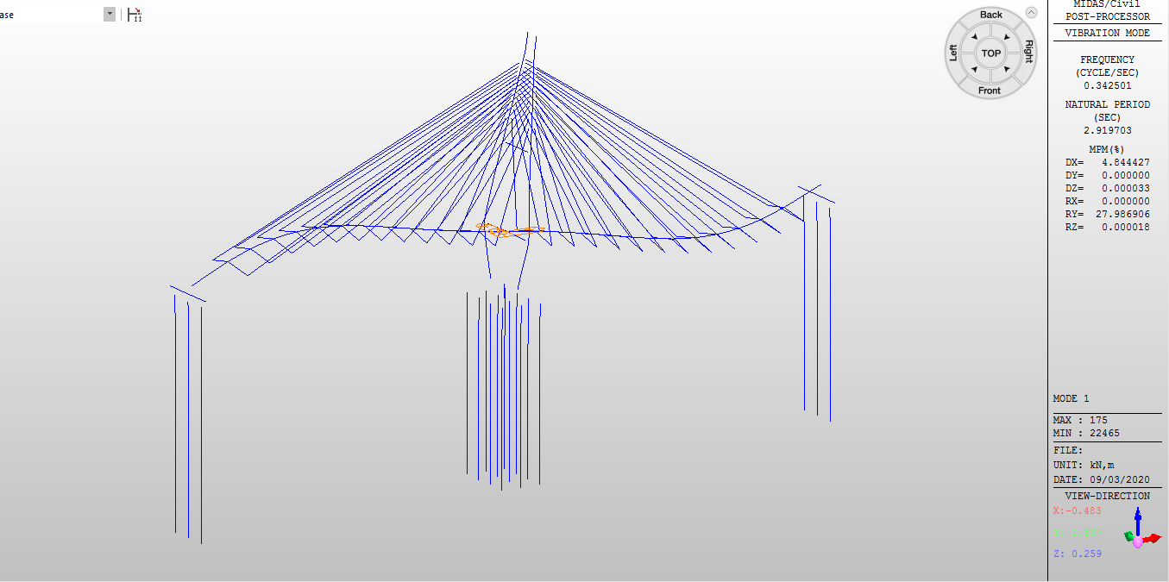

Mode 17 (1차 비틀림모드)
fθ = 2.4001Hz | T17 = 0.4165sec

